Defect Report - Template
Title | El usuario intenta crear su cuenta pero ingresa un nombre de usuario ya existente

Description / Overview | El usuario a la hora de crear su cuenta ingresa un nombre de usuario que ya existe.

Reproduction Steps | 1- El usuario abre la pagina http://127.0.0.1:5000
 | 2- El usuario selecciona "Sign in"
 | 3- El usuario coloca todos los datos y coloca un nombre de usuario ya existente

Expected Behavior | Tendria que aparecer una notificacion de que ya existe un usuario con ese nombre

Actual Behavior | El usuario se registra exitosamente
 | 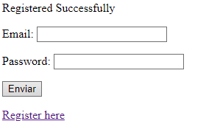
Incidence / Severity / Probability of reproduction | Severidad critica - Ocurre el 100% de las veces.

Story and Acceptance Criteria affected | Historia de usuario afectada: PE-16

Browsers tested | Google Chrome, v107.0.5304.107 (Build oficial) (64 bits)

Environment | QA environment, https://127.0.0.1:5000/register

Notes | El nombre de usuario que se coloca es: Fulanito Perez.
 | Ya existe el usuario Fulanito Perez.

